Hoja1
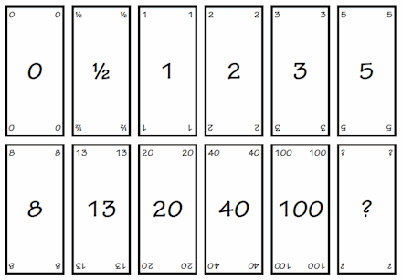
 | ESCENARIOS
 |  |  | Gerking
1 | Desarrollar pantalla Registro | Pantalla que permite registrar los datos del usuario o del licorero | 5
2 | Login | Pantall que permite logear en la aplicacion | 3
3 | Registrar Licorerira | Pantalla que registra todos los datos de licoreria (ruc, foto, nombre direccion ubicación, canton provincia, horario de atención) | 8
4 | Registrar licores | Pantalla para registrar los licores que vende y el stock | 8
6 | hacer el pedido | Carrito de compras que permite al usuario hacer pedidos de licores, solo si esta logeado | 40
7 | recibir pedido | pantalla que informa al licorero los pedidos recibidos | 20
8 | comunicarse con el cliente | Pantalla que muestra los datos del cliente | 8
9 | comunicarse con el LICORERO | Pantalla que muestra los datos de la licoreria | 8
10 | Confirmar la venta | El licorero confirma si se realizo la venta | 3
11 | Confirmar la compra | el cliente confirma que se realizo la compra | 3
12 | Calificar cliente | El licorero califica al cliente | 3
13 | Calificar Licorero | El Cleinte califica al licorero | 3
 | Hacer mapa de licorerias | Hacer un mapa que muestra la ubicación de las licorerias por canton | 20
 | Hacer funcionalidad de informacion | Mostrar información de licores tradicionales por provincia | 13
 | Hacer funcionalidad de recetas | Mostrar información de recetas con licores | 8

